상품제안서
로이체 무선키보드세트 RX-3600 | 상품코드: S01409

 |  |  |  |  |  | 02-713-8555 | www.synergygift.co.kr
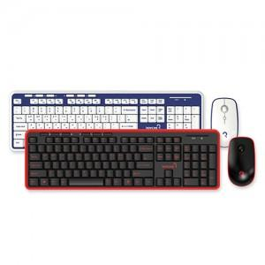

【상세/제작정보】 | 100개 미만 인쇄비 55,000원 추가

【인쇄/포장옵션】 | 실크 / 포장지포장

【공급단가】 | 수량 | 100~ | 500~ | 1,000~ | 3,000~
*VAT별도 | 단가 | 17,800원 | 17,140원 | 16,480원 | 15,820원

【상품 URL】 | https://www.synergygift.co.kr:443/src/goods_detail.php?gdno=1259

